hoja1
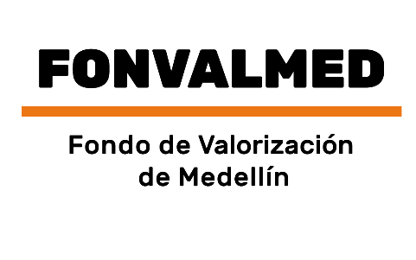 Plan Anual de Adquisiciones

Objeto | valor | código
Servicio especial de transporte de pasajeros para el Fondo de Valorización del Distrito de Medellín. | 397,728,498 COP | 78111808

